JOSE (2)
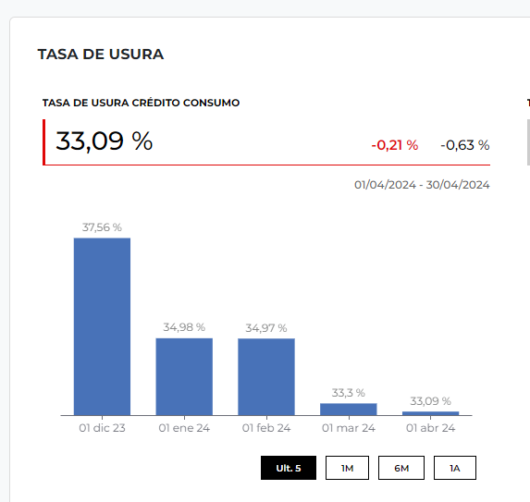

 | SIMULADOR DE CREDITOS |  |  | FRECUENCIAS
 | Valor Total del prestamo | 14,000,000 |  | Mensual | 12
 | Tasa de interes anual | 27.09% |  | Bimestral | 6
 | Tasa de interes mensual | 2.26% |  | Trimestral | 4
 | Tiempo ( años ) | 4 |  | Cuatrimestral | 3
 | Frecuencia | 12 |  | Semestral | 2
 | Periodos (meses) | 48 |  | Anual | 1
 | SEGURO DE CREDITO | 7,109
 | Valor Cuota Credito | 480,668
 | CREDITO + SEGURO | 487,777 | $ 60,000 | $ 547,777

 |  |  |  |  |  | 324362
CICLO DE AMORTIZACION CREDITOS
CUOTAS | CUOTA FIJA | CAPITAL | INTERESES | SALDO FINAL |  | 28 de 48 |  | $ 200,970
0 |  |  |  | 14,000,000.0 |  |  |  | $ 324,362
1 | 480,667.8 | 164,617.8 | 316,050.0 | 13,835,382.2 |  |  |  | $ 58,000
2 | 480,667.8 | 168,334.1 | 312,333.8 | 13,667,048.1 |  | $ 6,938,231
3 | 480,667.8 | 172,134.2 | 308,533.6 | 13,494,913.9 |  | $ 3,110,000 |  | $ 583,332 | $ 575,000 | $ 8,332
4 | 480,667.8 | 176,020.1 | 304,647.7 | 13,318,893.8
5 | 480,667.8 | 179,993.8 | 300,674.0 | 13,138,900.0 |  | $ 3,828,231
6 | 480,667.8 | 184,057.2 | 296,610.7 | 12,954,842.8
7 | 480,667.8 | 188,212.2 | 292,455.6 | 12,766,630.6 |  | $ 8,000,000 | $ 6,000,000
8 | 480,667.8 | 192,461.1 | 288,206.7 | 12,574,169.4
9 | 480,667.8 | 196,805.9 | 283,861.9 | 12,377,363.5 |  | -$ 4,171,769
10 | 480,667.8 | 201,248.8 | 279,419.0 | 12,176,114.7
11 | 480,667.8 | 205,792.0 | 274,875.8 | 11,970,322.6
12 | 480,667.8 | 210,437.8 | 270,230.0 | 11,759,884.8
13 | 480,667.8 | 215,188.4 | 265,479.4 | 11,544,696.4
14 | 480,667.8 | 220,046.3 | 260,621.5 | 11,324,650.1
15 | 480,667.8 | 225,013.8 | 255,654.0 | 11,099,636.3
16 | 480,667.8 | 230,093.5 | 250,574.3 | 10,869,542.7
17 | 480,667.8 | 235,287.9 | 245,379.9 | 10,634,254.8
18 | 480,667.8 | 240,599.5 | 240,068.3 | 10,393,655.3
19 | 480,667.8 | 246,031.1 | 234,636.8 | 10,147,624.3
20 | 480,667.8 | 251,585.2 | 229,082.6 | 9,896,039.1
21 | 480,667.8 | 257,264.7 | 223,403.1 | 9,638,774.3
22 | 480,667.8 | 263,072.5 | 217,595.3 | 9,375,701.8
23 | 480,667.8 | 269,011.4 | 211,656.5 | 9,106,690.5
24 | 480,667.8 | 275,084.3 | 205,583.5 | 8,831,606.2
25 | 480,667.8 | 281,294.3 | 199,373.5 | 8,550,311.9
26 | 480,667.8 | 287,644.5 | 193,023.3 | 8,262,667.4
27 | 480,667.8 | 294,138.1 | 186,529.7 | 7,968,529.3
28 | 480,667.8 | 300,778.3 | 179,889.5 | 7,667,751.0
29 | 480,667.8 | 307,568.3 | 173,099.5 | 7,360,182.7
30 | 480,667.8 | 314,511.7 | 166,156.1 | 7,045,671.0
31 | 480,667.8 | 321,611.8 | 159,056.0 | 6,724,059.2
32 | 480,667.8 | 328,872.2 | 151,795.6 | 6,395,187.0
33 | 480,667.8 | 336,296.5 | 144,371.3 | 6,058,890.5
34 | 480,667.8 | 343,888.4 | 136,779.5 | 5,715,002.1
35 | 480,667.8 | 351,651.6 | 129,016.2 | 5,363,350.5
36 | 480,667.8 | 359,590.2 | 121,077.6 | 5,003,760.3
37 | 480,667.8 | 367,707.9 | 112,959.9 | 4,636,052.4
38 | 480,667.8 | 376,008.9 | 104,658.9 | 4,260,043.4
39 | 480,667.8 | 384,497.3 | 96,170.5 | 3,875,546.1
40 | 480,667.8 | 393,177.4 | 87,490.5 | 3,482,368.7
41 | 480,667.8 | 402,053.3 | 78,614.5 | 3,080,315.4
42 | 480,667.8 | 411,129.7 | 69,538.1 | 2,669,185.7
43 | 480,667.8 | 420,411.0 | 60,256.9 | 2,248,774.7
44 | 480,667.8 | 429,901.7 | 50,766.1 | 1,818,873.0
45 | 480,667.8 | 439,606.8 | 41,061.1 | 1,379,266.2
46 | 480,667.8 | 449,530.9 | 31,136.9 | 929,735.3
47 | 480,667.8 | 459,679.0 | 20,988.8 | 470,056.3
48 | 480,667.8 | 470,056.3 | 10,611.5 | 0.0
 | 0.0 | 0.0 | 0.0 | 0.0
 | 0.0 | 0.0 | 0.0 | 0.0
 | 0.0 | 0.0 | 0.0 | 0.0
 | 0.0 | 0.0 | 0.0 | 0.0
 | 0.0 | 0.0 | 0.0 | 0.0
 | 0.0 | 0.0 | 0.0 | 0.0
 | 0.0 | 0.0 | 0.0 | 0.0
 | 0.0 | 0.0 | 0.0 | 0.0
 | 0.0 | 0.0 | 0.0 | 0.0
 | 0.0 | 0.0 | 0.0 | 0.0
 | 0.0 | 0.0 | 0.0 | 0.0
 | 0.0 | 0.0 | 0.0 | 0.0
 | 0.0 | 0.0 | 0.0 | 0.0
 | 0.0 | 0.0 | 0.0 | 0.0
 | 0.0 | 0.0 | 0.0 | 0.0
 | 0.0 | 0.0 | 0.0 | 0.0
 | 0.0 | 0.0 | 0.0 | 0.0
 | 0.0 | 0.0 | 0.0 | 0.0
 | 0.0 | 0.0 | 0.0 | 0.0
 | 0.0 | 0.0 | 0.0 | 0.0
 | 0.0 | 0.0 | 0.0 | 0.0
 | 0.0 | 0.0 | 0.0 | 0.0
 | 0.0 | 0.0 | 0.0 | 0.0
 | 0.0 | 0.0 | 0.0 | 0.0
 | 0.0 | 0.0 | 0.0 | 0.0
 | 0.0 | 0.0 | 0.0 | 0.0
 | 0.0 | 0.0 | 0.0 | 0.0
 | 0.0 | 0.0 | 0.0 | 0.0
 | 0.0 | 0.0 | 0.0 | 0.0
 | 0.0 | 0.0 | 0.0 | 0.0
 | 0.0 | 0.0 | 0.0 | 0.0
 | 0.0 | 0.0 | 0.0 | 0.0
 | 0.0 | 0.0 | 0.0 | 0.0
 | 0.0 | 0.0 | 0.0 | 0.0
 | 0.0 | 0.0 | 0.0 | 0.0
 | 0.0 | 0.0 | 0.0 | 0.0
 | 0.0 | 0.0 | 0.0 | 0.0
 |  |  | 9,072,055.4

